关系图
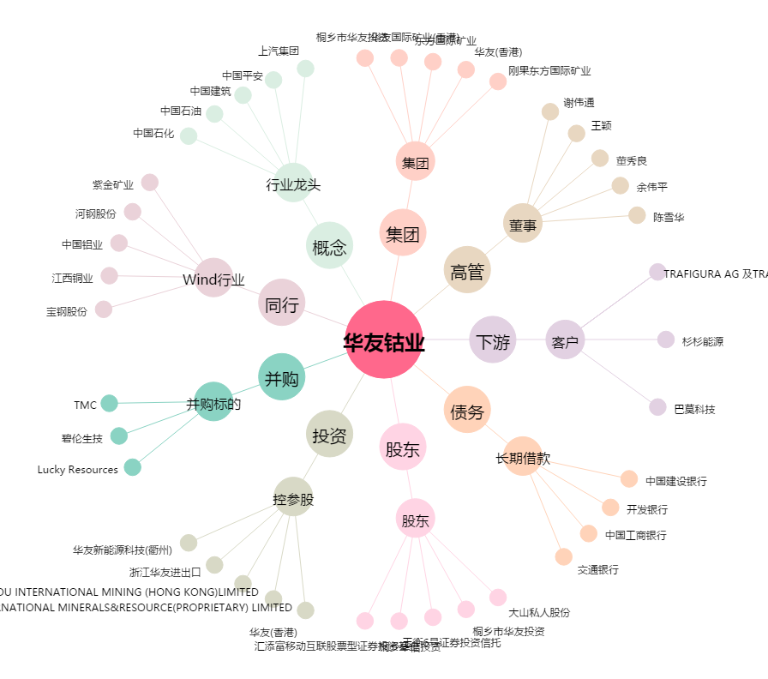
华友钴业[603799.SH] - 关系概览图

